必要量・梱包方法
分析に必要な試料の量の目安
・外壁、仕上塗材 | ゴルフボール 1 個分 程度 （10g程度が目安）
・吹付材、保温材 | ゴルフボール 2 個分 程度
・成形板 | 5cm 各 １個分 程度 (厚みが0.5cm以下の場合は２倍）
（スレート版、石膏ボード、天井材など）
上記の量を確保頂ければ、アスベストの定性分析を実施することが可能です。
※必要量を満たなくても分析可能な場合もございますのでご心配な場合はご連絡ください。

試料の梱包方法
試料が飛散・汚染しないよう、チャック付きポリ袋に2重にしてください。
1検体ごとに袋を2重に入れる |  | 1検体ずつ小袋に入れ、１つの大袋に複数の小袋を入れる
① 工場
スレート
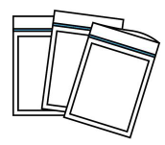
①
②
③
外壁
試料を識別できるように、試料を入れる袋にそれぞれ
試料番号 と 試料名 を記載してください。

送付先
〒 620-0952
京都府福知山市大門2043番地
株式会社A－PRO 受付担当 行
TEL：073-24-0902
送付書
試料
「送付書」ページを印刷いただき、試料とあわせてご送付ください。
送料は元払いでお願いいたします。
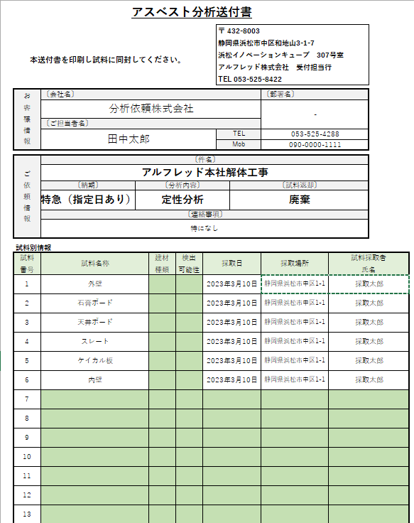
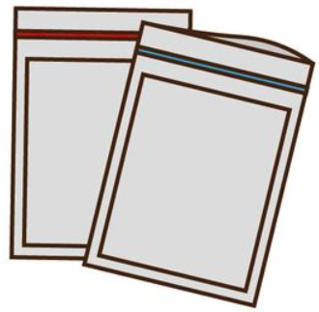
②
〇〇解体工事
天井ボード
①

「サンプル在中」とご記載ください
試料の飛散・汚染防止のため、試料が漏れ出さないように袋を密閉してください。
お急ぎの場合はヤマト運輸の宅急便（最短配送指定）をお勧めしております。

